R6原稿 左
(㎢)
A 自然環境
A-１ 総面積
順位 | 都道府県名 |  | 総面積(㎢)
1 |  | 北海道 |  | 83,421.46
2 |  | 岩 手 |  | 15,275.04
3 |  | 福 島 |  | 13,784.39
4 |  | 長 野 | * | 13,561.56
5 |  | 新 潟 | * | 12,583.88
6 |  | 秋 田 |  | 11,637.52
7 |  | 岐 阜 | * | 10,621.29
8 |  | 青 森 |  | 9,645.10
9 |  | 山 形 | * | 9,323.15
10 |  | 鹿児島 | * | 9,186.18
11 |  | 広 島 |  | 8,478.94
12 |  | 兵 庫 |  | 8,400.95
13 |  | 静 岡 | * | 7,777.07
14 |  | 宮 崎 | * | 7,734.16
15 |  | 熊 本 | * | 7,409.18
16 |  | 宮 城 | * | 7,282.29
17 |  | 岡 山 | * | 7,114.60
18 |  | 高 知 |  | 7,102.28
19 |  | 島 根 |  | 6,707.81
20 |  | 栃 木 |  | 6,408.09
21 |  | 群 馬 |  | 6,362.28
22 |  | 大 分 | * | 6,340.70
23 |  | 山 口 |  | 6,112.61
24 |  | 茨 城 |  | 6,097.56
25 |  | 三 重 | * | 5,774.48
26 |  | 愛 媛 |  | 5,675.92
27 |  | 愛 知 | * | 5,173.09
28 |  | 千 葉 | * | 5,156.72
29 |  | 福 岡 | * | 4,987.65
30 |  | 和歌山 |  | 4,724.69
31 |  | 京 都 |  | 4,612.20
32 |  | 山 梨 | * | 4,465.27
33 |  | 富 山 | * | 4,247.54
34 |  | 福 井 |  | 4,190.54
35 |  | 石 川 |  | 4,186.20
36 |  | 徳 島 |  | 4,146.99
37 |  | 長 崎 |  | 4,131.05
38 |  | 滋 賀 | * | 4,017.38
39 |  | 埼 玉 | * | 3,797.75
40 |  | 奈 良 |  | 3,690.94
41 |  | 鳥 取 |  | 3,507.03
42 |  | 佐 賀 |  | 2,440.68
43 |  | 神奈川 |  | 2,416.32
44 |  | 沖 縄 |  | 2,282.09
45 |  | 東 京 | * | 2,199.93
46 |  | 大 阪 |  | 1,905.34
47 |  | 香 川 | * | 1,876.87
 |  | 全国計 |  | 377,974.79

R6原稿 右
（令和4年数値）
21
21 |  |  | ＜岡山県土の利用状況＞
30
205
36
20 |  |  | 区分 |  | 面積（㎢）
30 |  |  |  | 森林 |  | 4,846.27
30 |  |  |  | 農地 |  | 623.50
30 |  |  |  | 宅地 |  | 399.89
30 |  |  |  | 水面・河川・水路 |  | 315.63
30 |  |  |  | 道路 |  | 300.22
30 |  |  |  | 原野等 |  | 29.82
30 |  |  |  | その他 |  | 599.44
30 |  |  |  | 計 |  | 7,114.77
19 |  |  | ※ 中山間・地域振興課資料 (令和４年10月１日時点)
19
19
19
19
19
19
19
22
10
19 |  | ＜資料出所ほか＞
10
19 |  | ・ 調査時点 令和5年10月1日
19 |  | ・ 資料出所 国土地理院「全国都道府県市区町村別面積調」
19 |  | ・ 総面積には、北方地域及び竹島を含む。
19 |  | ・ ＊印は、一部境界未定のため参考値
10

0 | 872

データの場所
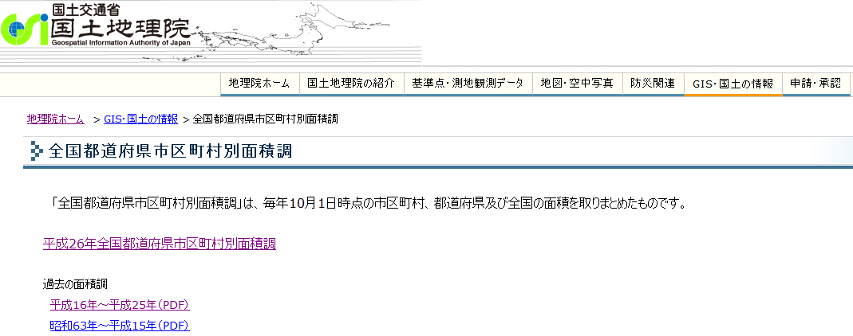
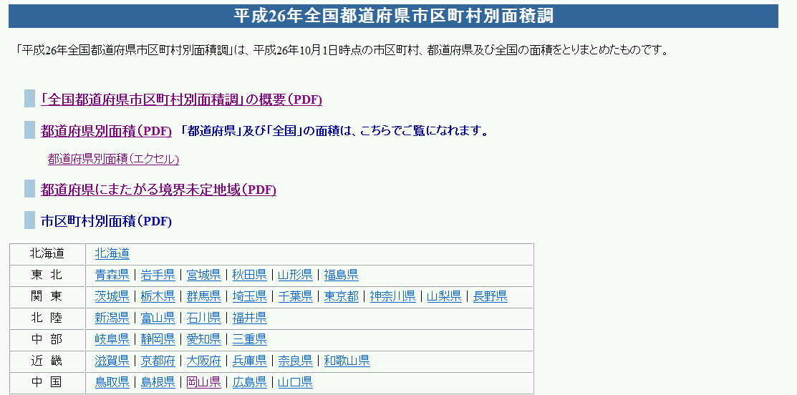
http://www.gsi.go.jp/KOKUJYOHO/MENCHO-title.htm

